Napomena
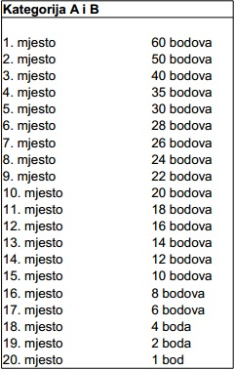

 | tablica podjele bodova vrijedi za sve kategorije: A,B,C,D,E i UKUPNO

